门店库存报表
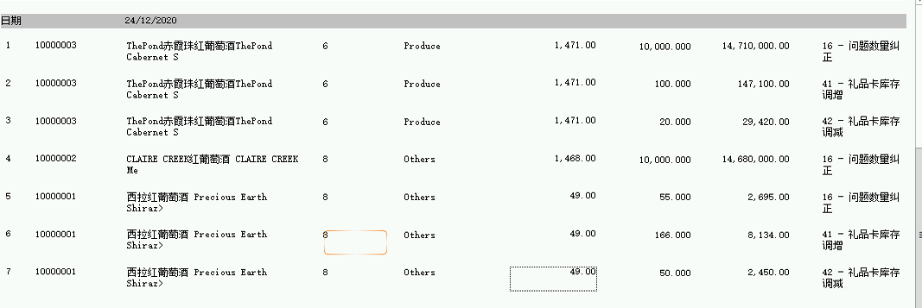
BS修改 库存调整调整原因报表和门店库存报表
QAS环境：BS 1010门店10.224.24.9，DB 1010门店10.224.25.8 SQL： SELECT a.lRetailStoreID, a.szDate, a.szDocumentNmbr, a.lDocType, a.szReasonCode, b.szPOSItemID, b.szDesc, dbo.IMfn_GetItemPSA(b.szPOSItemID) AS PSACode, dbo.IMfn_GetItemPSAName(b.szPOSItemID) AS PSAName, dbo.IMfn_GetUnitPrice(b.szPOSItemID, a.szDate) AS dPackingUnitPriceAmount, abs(b.dQty) AS dQty, abs(b.dTotalRetailAmount) AS dTotalRetailAmount, e.szLanguageCode, (a.szReasonCode + ' - ' + e.szDescription) as Reason FROM IMMovement a INNER JOIN IMMovementDetail b ON a.lRetailStoreID = b.lRetailStoreID AND a.szDocumentNmbr = b.szDocumentNmbr AND a.lDocType = b.lDocType INNER JOIN POSIdentity c ON b.lRetailStoreID = c.lRetailStoreID AND b.szPOSItemID = c.szPOSItemID INNER JOIN Item d ON c.szItemId = d.szItemID INNER JOIN DomainAreaSpecificLiterals e ON a.lRetailStoreID = e.lRetailStoreID AND a.szReasonCode = e.szDomainAreaKeyPart2 WHERE a.lDocType = 7 AND szOnlineSalesKey is null AND a.bConfirmed = -1 AND e.szDomainAreaKeyPart1 = 'Inventory.StockAdjustment' and szLanguageCode = 'zh-CN' and szDate = '20201224' ORDER BY a.szDate desc, a.szDocumentNmbr, b.szPOSItemID |  |  | 商品条码：10000003 商品条码：10000002 商品条码：10000001
礼品卡库存调增
TC1.1 调增添加一条数据
Step Name | Description | Expected Result | Actual Result(Pass/Fail) | Remarks
Precondition
1 | 库存管理>库存调整>新建 | >成功进入库存调整页面 >成功进入库存调整新增信息输入页面 | pass
2 | 调整类型选择“礼品卡库存调整增”，点击保存 | >库存调整信息成功保存 | pass
3 | 点击库存调整明细状态栏，点击新建按钮 输入新增商品信息，点击保存按钮 | >明细栏添加商品输入框 >商品信息成功保存，提示“请确认本次交易” | pass
4 | 点击确认按钮，点击是 | >弹出“确认后将不能修改此笔交易，确定要继续吗？”提示框 >弹出“确认成功！”提示框 >系统返回主界面 | pass
5 | 查询数据库，确认信息是否已经插入 | >数据已经成功落数 | pass | SELECT a.lRetailStoreID, a.szDate, a.szDocumentNmbr, a.lDocType, a.szReasonCode, **>
6 | BS>报表>门店商品库存调整报表， 点击“显示报表” | >成功进入门店商品库存调整报表 >成功进入门店商品库存调整报表详情页面 | pass
7 | 确认数据调增是否正确 | >礼品卡库存调增信息正确 | pass
TC1.2 调增添加两条数据
Step Name | Description | Expected Result | Actual Result(Pass/Fail) | Remarks
Precondition
1 | 库存管理>库存调整>新建 | >成功进入库存调整页面 >成功进入库存调整新增信息输入页面 | pass
2 | 调整类型选择“礼品卡库存调整增”，点击保存 | >库存调整信息成功保存 | pass
3 | 点击库存调整明细状态栏，点击新建按钮 输入新增商品信息，点击保存按钮 | >明细栏添加商品输入框 >商品信息成功保存，提示“请确认本次交易” | pass
4 | 点击确认按钮，点击是 | >弹出“确认后将不能修改此笔交易，确定要继续吗？”提示框 >弹出“确认成功！”提示框 >系统返回主界面 | pass
5 | 查询数据库，确认信息是否已经插入 | >数据已经成功落数 | pass | SELECT a.lRetailStoreID, a.szDate, a.szDocumentNmbr, a.lDocType, a.szReasonCode, **>
6 | BS>报表>门店商品库存调整报表， 点击“显示报表” | >成功进入门店商品库存调整报表 >成功进入门店商品库存调整报表详情页面 | pass
7 | 确认数据调增是否正确 | >礼品卡库存调增信息正确 | pass
TC1.3 调增添加三条数据
Step Name | Description | Expected Result | Actual Result(Pass/Fail) | Remarks
Precondition
1 | 库存管理>库存调整>新建 | >成功进入库存调整页面 >成功进入库存调整新增信息输入页面 | pass
2 | 调整类型选择“礼品卡库存调整增”，点击保存 | >库存调整信息成功保存 | pass
3 | 点击库存调整明细状态栏，点击新建按钮 输入新增商品信息，点击保存按钮 | >明细栏添加商品输入框 >商品信息成功保存，提示“请确认本次交易” | pass
4 | 点击确认按钮，点击是 | >弹出“确认后将不能修改此笔交易，确定要继续吗？”提示框 >弹出“确认成功！”提示框 >系统返回主界面 | pass
5 | 查询数据库，确认信息是否已经插入 | >数据已经成功落数 | pass | SELECT a.lRetailStoreID, a.szDate, a.szDocumentNmbr, a.lDocType, a.szReasonCode, **>
6 | BS>报表>门店商品库存调整报表， 点击“显示报表” | >成功进入门店商品库存调整报表 >成功进入门店商品库存调整报表详情页面 | pass
7 | 确认数据调增是否正确 | >礼品卡库存调增信息正确 | pass

礼品卡库存调减少
TC2.1 调减添加一条数据
Step Name | Description | Expected Result | Actual Result(Pass/Fail) | Remarks
Precondition
1 | 库存管理>库存调整>新建 | >成功进入库存调整页面 >成功进入库存调整新增信息输入页面 | pass
2 | 调整类型选择“礼品卡库存调整减”，点击保存 | >库存调整信息成功保存 | pass
3 | 点击库存调整明细状态栏，点击新建按钮 输入新增商品信息，点击保存按钮 | >明细栏添加商品输入框 >商品信息成功保存，提示“请确认本次交易” | pass
4 | 点击确认按钮，点击是 | >弹出“确认后将不能修改此笔交易，确定要继续吗？”提示框 >弹出“确认成功！”提示框 >系统返回主界面 | pass
5 | 查询数据库，确认信息是否已经插入 | >数据已经成功落数 | pass | SELECT a.lRetailStoreID, a.szDate, a.szDocumentNmbr, a.lDocType, a.szReasonCode, **>
6 | BS>报表>门店商品库存调整报表， 点击“显示报表” | >成功进入门店商品库存调整报表 >成功进入门店商品库存调整报表详情页面 | pass
7 | 确认数据调减是否正确 | >礼品卡库存调减信息正确 | pass
TC2.2 调减添加两条数据
Step Name | Description | Expected Result | Actual Result(Pass/Fail) | Remarks
Precondition
1 | 库存管理>库存调整>新建 | >成功进入库存调整页面 >成功进入库存调整新增信息输入页面 | pass
2 | 调整类型选择“礼品卡库存调整减”，点击保存 | >库存调整信息成功保存 | pass
3 | 点击库存调整明细状态栏，点击新建按钮 输入新增商品信息，点击保存按钮 | >明细栏添加商品输入框 >商品信息成功保存，提示“请确认本次交易” | pass
4 | 点击确认按钮，点击是 | >弹出“确认后将不能修改此笔交易，确定要继续吗？”提示框 >弹出“确认成功！”提示框 >系统返回主界面 | pass
5 | 查询数据库，确认信息是否已经插入 | >数据已经成功落数 | pass | SELECT a.lRetailStoreID, a.szDate, a.szDocumentNmbr, a.lDocType, a.szReasonCode, **>
6 | BS>报表>门店商品库存调整报表， 点击“显示报表” | >成功进入门店商品库存调整报表 >成功进入门店商品库存调整报表详情页面 | pass
7 | 确认数据调减是否正确 | >礼品卡库存调减信息正确 | pass
TC2.3 调减添加三条数据
Step Name | Description | Expected Result | Actual Result(Pass/Fail) | Remarks
Precondition
1 | 库存管理>库存调整>新建 | >成功进入库存调整页面 >成功进入库存调整新增信息输入页面 | pass
2 | 调整类型选择“礼品卡库存调整减”，点击保存 | >库存调整信息成功保存 | pass
3 | 点击库存调整明细状态栏，点击新建按钮 输入新增商品信息，点击保存按钮 | >明细栏添加商品输入框 >商品信息成功保存，提示“请确认本次交易” | pass
4 | 点击确认按钮，点击是 | >弹出“确认后将不能修改此笔交易，确定要继续吗？”提示框 >弹出“确认成功！”提示框 >系统返回主界面 | pass
5 | 查询数据库，确认信息是否已经插入 | >数据已经成功落数 | pass | SELECT a.lRetailStoreID, a.szDate, a.szDocumentNmbr, a.lDocType, a.szReasonCode, **>
6 | BS>报表>门店商品库存调整报表， 点击“显示报表” | >成功进入门店商品库存调整报表 >成功进入门店商品库存调整报表详情页面 | pass
7 | 确认数据调减是否正确 | >礼品卡库存调减信息正确 | pass

